概要
目標角度と現在角度の推移
項目 | 値
生成日時 | 2026-09-25 20:48:23
記録点数 | 1620
記録時間 [s] | 161.954
最終目標角度 [deg] | 90
最終指令角度 [deg] | 0
最終現在角度 [deg] | 0
最終角度誤差 [deg] | 0
最大追従誤差 [deg] | 0
最終状態 | ERROR

把持点（生値） | 最小法線力 [N] | 平均法線力 [N] | 最大法線力 [N]
AMIR1 左指 | 0.10385448263 | 10.36451569 | 27.538077965
AMIR1 右指 | 0.10385696518 | 12.434008834 | 32.239754991
AMIR2 左指 | 0.00018221856041 | 11.0891161 | 27.246698798
AMIR2 右指 | 0.00023851822603 | 13.054083001 | 31.853224842

把持点（把持直後=0補正） | 最小変動 [N] | 平均変動 [N] | 最大変動 [N]
AMIR1 左指 | 0.0092569605731 | 5.6275752354 | 15.575752487
AMIR1 右指 | 0.01420704152 | 5.6061419683 | 16.663030984
AMIR2 左指 | 0.029937407318 | 5.949958875 | 15.893502767
AMIR2 右指 | 0.030734471846 | 6.0101835745 | 16.821010606

把持点の法線力推移（表示用平滑値）
物体重心位置 | 初期値 [m] | 最終値 [m] | 変位 [m]
X | 2.5721210148E-22 | 0.72325977886 | 0.72325977886
Y | -1.3228627998E-21 | -1.3919434762E-05 | -1.3919434762E-05

把持直後基準の法線力変動

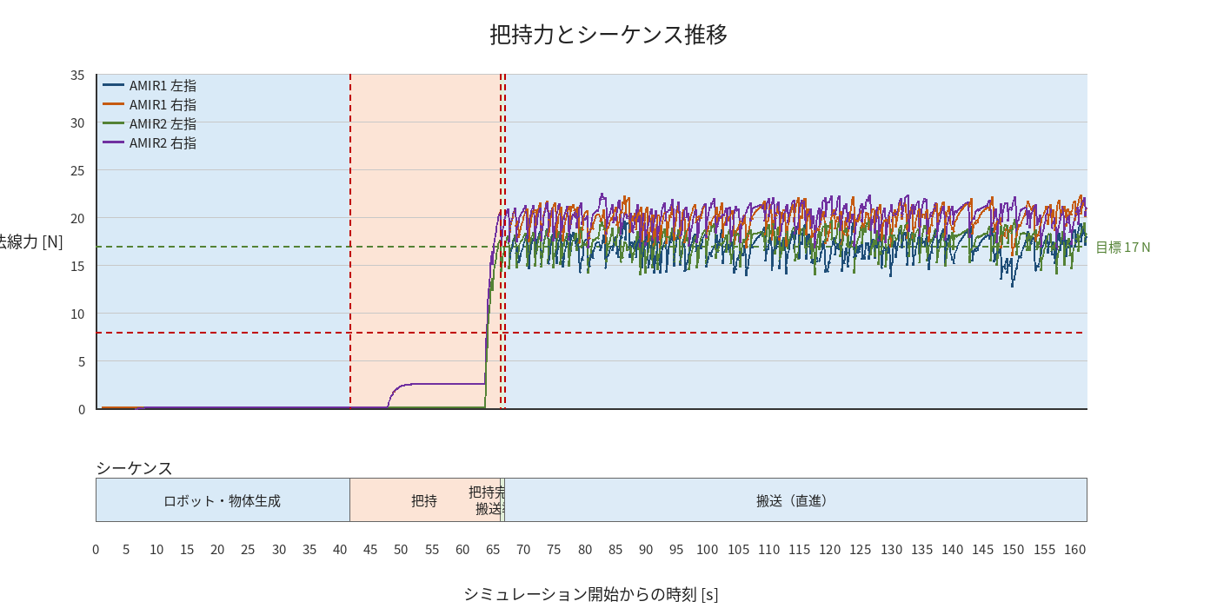

物体姿勢 XYZ（Roll・Pitch・Yaw）

物体重心位置のX-Y軌跡（Zは除外）

右指グラフ
